Лист1
 | ПРАЙС-ЛИСТ НА КОРОБА И ГИДРАНТЫ
 | Общество с ограниченной ответственностью "Неолит-Дизайн"
 | 4201138, Республика Татарстан, город Казань, улица Проспект Победы, дом 18а |  |  | Интернет магазин:
 | тел. 297-98-94, 297-06-16, 225-20-02 |  |  | www.greenplane.ru
Изображение |  | Артикул | Наименование | Розничная цена, руб | Дилерская цена, руб.
Клапанные боксы, Короба. Румыния.
 |  | Клапанные боксы, Короба. Румыния.
 |  | Irritrol Mini | Коробка MINI | 387.57р. | 271.30р.
 |  | Irritrol Large | Коробка Large | 676.46р. | 473.52р.
 |  | Irritrol Standart | Коробка Standart | 1,760.83р. | 1,232.58р.
 |  | Irritrol Jumbo | Коробка Jumbo | 3,113.85р. | 2,179.70р.
Клапнные боксы, Короба IRRITEC. Италия.
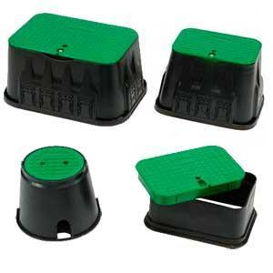 |  | Клапнные боксы, Короба IRRITEC. Италия.
 |  | Irritec Mini | Коробка MINI | 398.74р. | 239.24р.
 |  | Irritec Large | Коробка Large | 695.96р. | 417.58р.
 |  | Irritec Standart | Коробка Standart | 1,811.58р. | 1,086.95р.
 |  | Irritec Jumbo | Коробка Jumbo | 3,203.50р. | 1,922.10р.
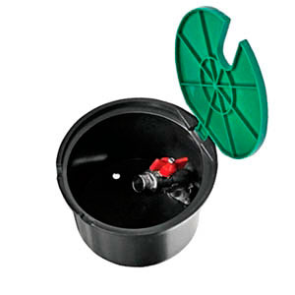 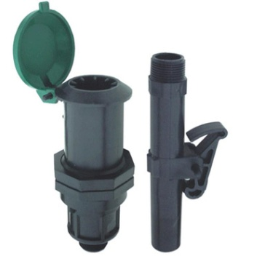 |  | Гидранты для полива
 |  | IGPM2S00V0CC | Клапанный бокс c метталлическим краном 3/4 Irritec | 1,160.00р. | 1,040.83р.
 |  | IVIDS20MOVO25 | Гидрант пластиковый ¾" Irritec | 335.00р. | 275.13р.
 |  | IVIDS20MOVO32 | Гидрант пластиковый 1" Irritec
 |  | IVCHS20MON250 | Ключ гидранта " Irritec | 169.00р. | 118.58р.

